국문이력서(선주 무관, 전 지원자)
 | 국 문 이 력 서 |  |  |  | 지원직급
 |  |  |  |  | 3/O
인적사항

성 명 | 신희찬 |  | 출생연월 | 2003-11-01 | 사 진
출 생 지 | 대한민국, 부산 |  | 본인연락처 | 010-4431-7427 | 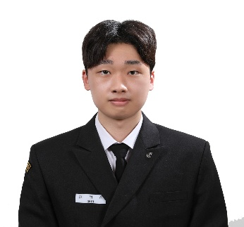
결혼여부 | 미혼 |  | 비상연락처 | 010-8241-0427
가족관계 | 부1, 모1, 여동생1
E-mail | shc7427@naver.com
주 소 | 부산 해운대구 반여로 133 101동 205호
어학능력 (English)

말하기 | 상 | 쓰 기 | 상 | 공식어학증명 | 취득점수
듣 기 | 상 | 읽 기 | 상 | TOEIC | 635
어학능력 (Japanses)

말하기 |  | 쓰 기 |  | 공식어학증명 | 취득점수
듣 기 |  | 읽 기
학력사항(Education in school)

2022.02.28~2026.01.28 |  | 대한민국 한국해양대학교 / 항해과 졸업 예정 |  |  |  | (
2019.03.01~2022.02.10 |  | 대한민국 금정고등학교 졸업

일반경력사항(Experience and Skill)

2024.09.06~2025.02.28 |  | Deck Cadet on TS HANNARA - seamanship & bridge routines
2024.02.24~2024.08.31 |  | “Deck Cadet on 150K VLCC G.FUTURE – nav watch, cargo & safety ops, with participation in PSC and SIRE vetting.”

